关系图
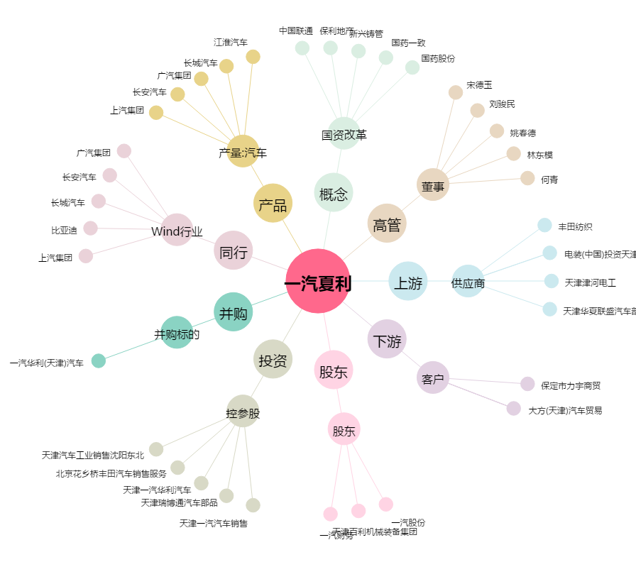
一汽夏利[000927.SZ] - 关系概览图

